1回目
単体テストエビデンス
 | R100_申請一覧画面

ケース1 |  | PCイメージ OK

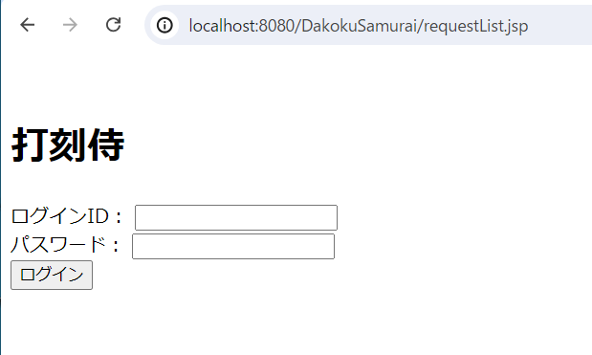

ケース2～22 |  | PCイメージ OK

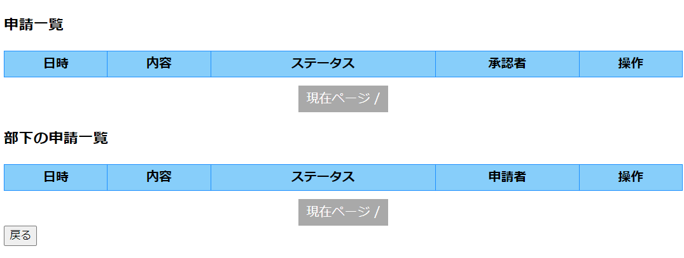

ケース23～56 |  | PCイメージ OK
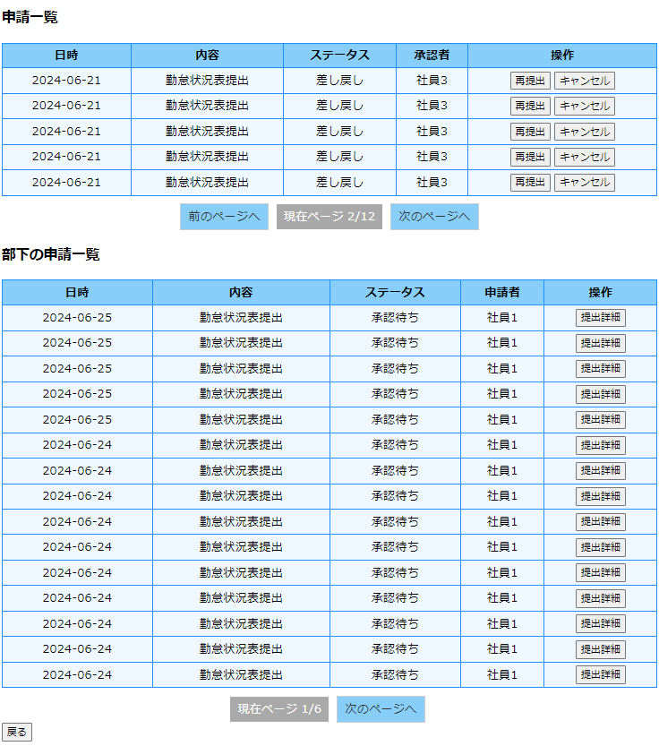

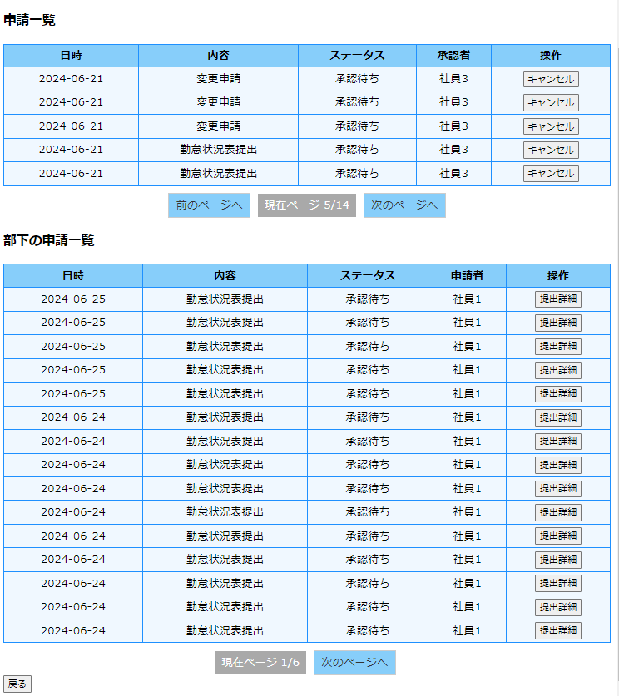

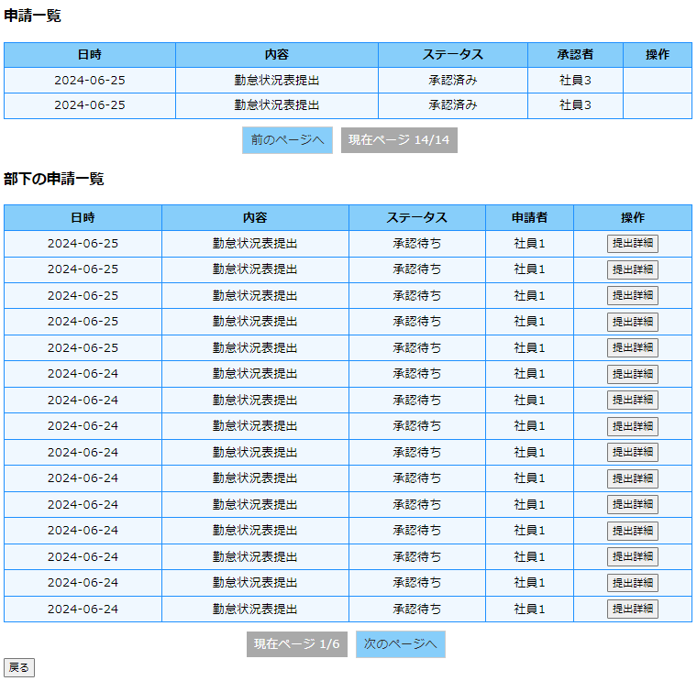

ケース57 |  | PCイメージ OK

 | 再提出ボタンをクリック
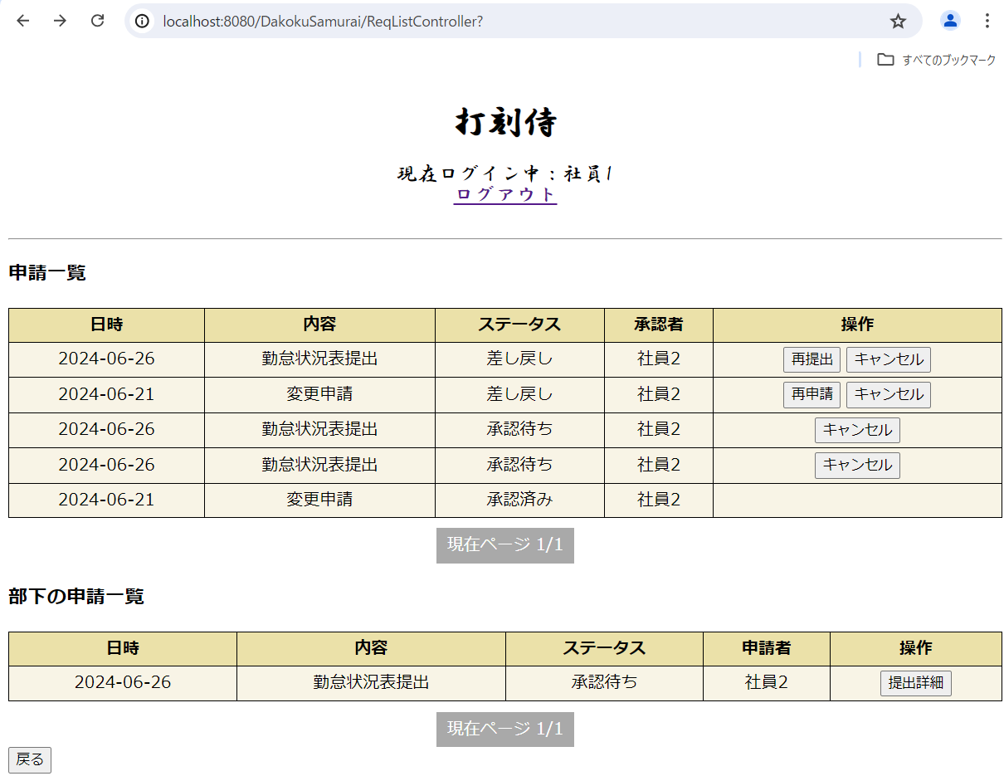

 | リクエストにatt_status_idを保存

ケース58 |  | PCイメージ OK

 | 再申請ボタンをクリック

 | リクエストにstamp_rev_idを保存

ケース59 |  | PCイメージ OK

 | 勤怠状況表 キャンセルボタンクリック ブラウザ画面

 | 勤怠状況表 キャンセルボタンクリック DB |  | ステータスが3：キャンセルに更新

 | 変更申請 キャンセルボタンクリック ブラウザ画面

 | 変更申請 キャンセルボタンクリック DB |  | ステータスが3：キャンセルに更新

ケース62 |  | PCイメージ OK

 | 提出詳細ボタンをクリック
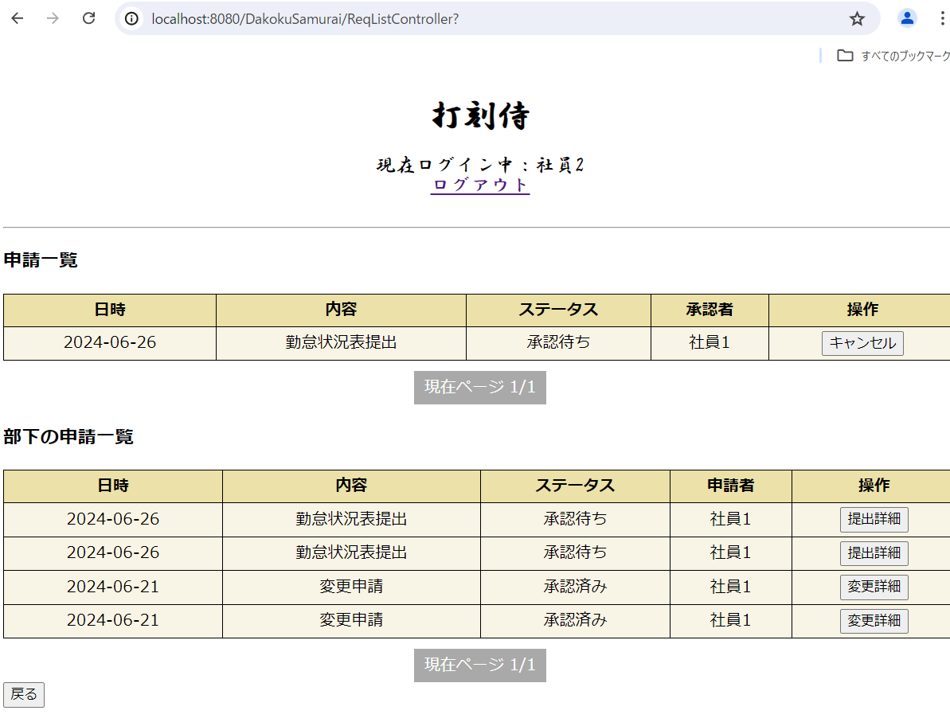

 | リクエストにmonth_req_idを保存

ケース63 |  | PCイメージ OK

 | 変更詳細ボタンをクリック

 | リクエストにstamp_rev_req_idを保存

